título_xerenta


título_vicexerenta_coor. académ


título_vicexerente_investig.


título_xefa_gabinete_prensa
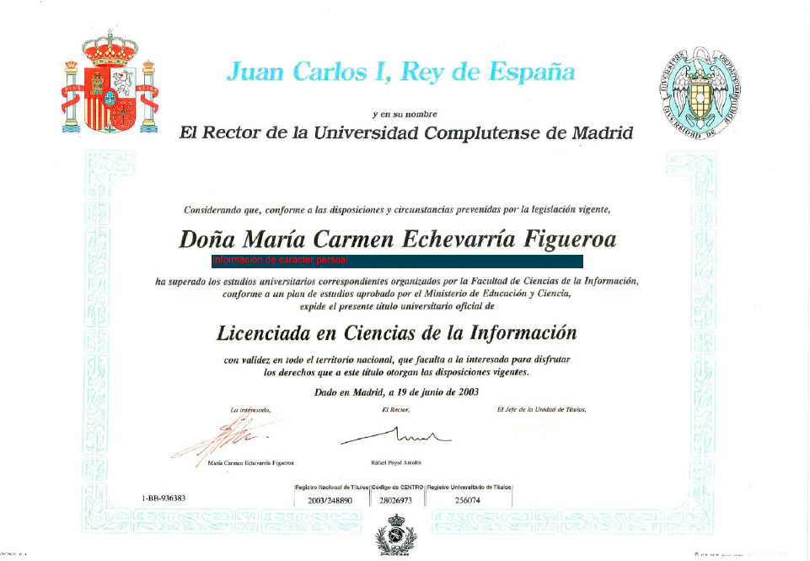

título_director_técnico_obras
